A propos
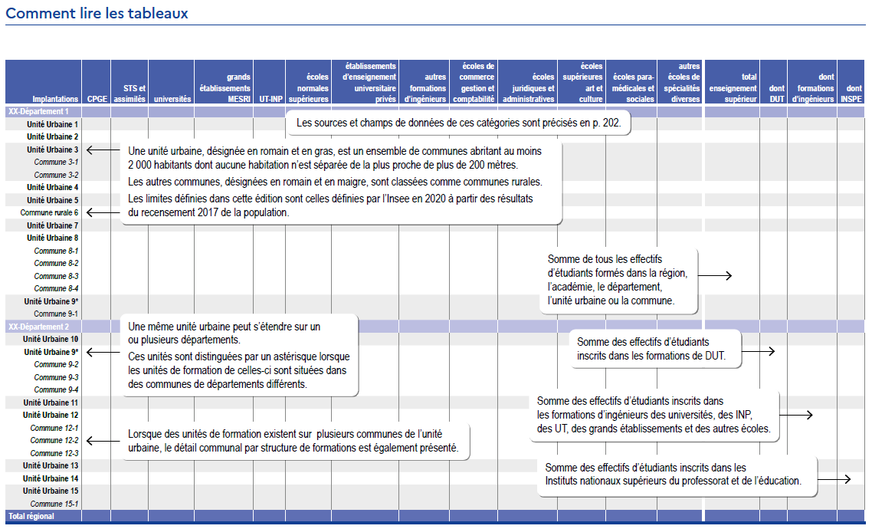

 | sources | champs des données
Classes préparatoires aux grandes écoles (CPGE) | MESRI - SIES MENJS-MESRI - DEPP Ministère en charge de l’Agriculture et de la pêche | Élèves inscrits en CPGE dans les établissements publics ou privés du MENJS ou des autres ministères.
Sections de techniciens supérieurs (STS) et assimilés | MESRI - SIES MENJS-MESRI - DEPP Ministère en charge de l’Agriculture et de la pêche | Élèves en formations post-baccalauréat assimilées aux STS (STS, DMA, DCESF, classes de mise à niveau au BTS), dans les établissements publics et privés du MENJS ou des autres ministères.
Universités | MESRI - SIES | Inscriptions principales en universités (cf lexique) y inclus la formation continue diplômante, par alternance, diplômes universitaires, DUT, DAEU, enseignement à distance et formations d’ingénieurs, doubles inscriptions CPGE. Les effectifs des universités à statut expérimentaux comprennent ceux de leurs établissements-composantes, mais pas ceux de leurs membres partenaires ou associés.
Grands établissements du MESRI | MESRI - SIES | Inscriptions principales (y compris la formation continue diplômante et les doubles inscriptions CPGE) dans les grands établissements sous tutelle du MESRI hors établissements-composantes des universités à statut expérimentaux soit Agrosup Dijon l’École des hautes études en santé publique, l’École des hautes études en sciences sociales, l’École nationale supérieure des sciences de l’information et des bibliothèques, l’Institut d’études politiques de Paris, l’Institut national des langues et civilisations orientales, l’Institut polytechnique de Bordeaux, le Muséum national d’histoire naturelle et l’Université de Lorraine.
Universités de technologie (UT), Institut national polytechnique (INP) | MESRI - SIES | Inscriptions principales dans les UT de Belford-Montbéliard, Compiègne et Troyes et à l’INP de Toulouse, y compris la formation continue diplômante et les formations d’ingénieurs.
Autres formations d’ingénieurs | MESRI - SIES | Inscriptions principales dans les formations d’ingénieurs, des écoles publiques sous tutelle du MESRI (Ecoles centrales, INSA et autres) ou sous tutelle des autres ministères, ou dans les formations d’ingénieurs des écoles d’ingénieurs privées hors établissements-composantes des universités à statut expérimentaux.
Écoles normales supérieures (ENS) | MESRI - SIES | Toutes formations de ces écoles, hors ENS établissements-composantes des universités à statut expérimentaux.
Établissements d’enseignement universitaire privés | MESRI - SIES | Effectifs des formations préparant aux diplômes nationaux et autres diplômes délivrés par ces établissements.
Écoles de commerce, gestion et comptabilité | MESRI - SIES | Toutes formations d’enseignement supérieur de ces écoles (formations principales, cycles préparatoires, spécialisations, master et MBA) hors établissements-composantes des universités à statut expérimentaux.
Écoles juridiques et administratives | MESRI - SIES | Toutes formations d’enseignement supérieur de ces écoles.
Écoles supérieures art et culture | MESRI - SIES | Toutes formations d’enseignement supérieur de ces écoles, y compris les écoles supérieures d’architecture, de journalisme et de communication hors établissements-composantes des universités à statut expérimentaux.
Écoles paramédicales et sociales | Ministère en charge de la Santé | Toutes formations d’enseignement supérieur de ces écoles hors établissements-composantes des universités à statut expérimentaux. Données provisoires, données de 2018-2019 reconduites en 2019-2020.
Autres écoles de spécialités diverses | MESRI - SIES MENJS-MESRI – DEPP | Toutes autres formations d’enseignement supérieur.
Diplôme universitaire de technologie (DUT) | MESRI – SIES | Inscriptions principales dans les formations de DUT.
Institut national supérieur du professorat et de l’éducation (INSPE) | MESRI – SIES | Inscriptions principales dans les masters MEEF et les DU formation adaptée des instituts nationaux supérieurs du professorat et de l’éducation.

